1.MFG信息表
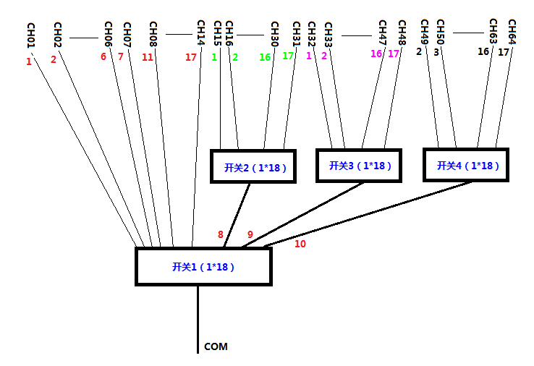
1、MFG信息表（Image类型为0x82，大小为1024 Bytes，存储Flash地址为0x0D800）
表名 | 概要 | 详细 | 名称 | 相对地址(HEX) | 大小 (byte) | 缺省值 (DEC) | 缺省值 (HEX) | 单位 | 说明
MFG信息表 | 生产信息 | 模块信息 | Serial Number | 0000 | 32 | - | "A1234567" | - | 填写产品SN
 |  |  | Part Number | 0020 | 32 | - | "PN0123456789ABCD" | - | 填写产品PN
 |  |  | Manufacturer ID | 0040 | 2 | - | 0x0001 | - | Identification of manufacturer. 0x0001: Oplink
 |  |  | FW Version | 0042 | 2 | - | 0x0100 | - | X.Y, X - 1st byte, Y – 2nd byte
 |  |  | HW Version | 0044 | 2 | - | 0x0100 | - | X.Y, X - 1st byte, Y – 1nd byte
 |  |  | Reserved | 0046 | 2 | 0 | 0x00 | -
 |  |  | Manufacturing Date | 0048 | 4 | - | 0x07E6051E | - | YYYY-MM-DD YYYY – 1st and 2nd bytes MM - 3rd byte, DD - 4th byte
 |  |  | Calibration Date | 004C | 4 | - | 0x07E6051E | - | YYYY-MM-DD YYYY – 1st and 2nd bytes MM - 3rd byte, DD - 5th byte
 |  |  | Switch Type | 0050 | 2 | 0 | 0x00 | - | Represent the max channel number, for example 0x02 – 1x2 Switch ... 0x40 -- 1x40 Switch
 |  |  | Reserved | 0052 | 30 | 0 | 0x00 | - | 保留位，填写数值0
 |  |  | GUI Ver | 0070 | 16 | - | "1.0.0.0" | - | 生产模块所使用GUI版本
 |  |  | Switch1 SN | 0080 | 16 | - | "Device1SN" | - | 填写选用的MEMS Switch1 SN
 |  |  | Switch2 SN | 0090 | 16 | - | "Device2SN" | - | 填写选用的MEMS Switch2 SN
 |  |  | Switch3 SN | 00A0 | 16 | - | "Device3SN" | - | 填写选用的MEMS Switch3 SN
 |  |  | Switch4 SN | 00B0 | 16 | - | "Device4SN" | - | 填写选用的MEMS Switch4 SN
 |  | 预留 | Reserved | 00C0 | 64 | 0 | 0x00 | - | 预留
单个Switch光路Mapping | Switch光路通道与定标数据表Switch物理通道的对应关系 | Switch 1 | BYTE bChMapping[32] | 0100 | 32 | 1,2,3,4,…,32 | - | - | 光路通道为索引，内容填写Switch的物理通道数字，Switch的通道范围为1~N，N最大数值为32
 |  | Switch 2 | BYTE bChMapping[32] | 0120 | 32 | 1,2,3,4,…,32 | - | -
 |  | Switch 3 | BYTE bChMapping[32] | 0140 | 32 | 1,2,3,4,…,32 | - | -
 |  | Switch 4 | BYTE bChMapping[32] | 0160 | 32 | 1,2,3,4,…,32 | - | -
 |  | 预留 | Reserved | 0180 | 128 | 0 | 0x00 | -
64个通道Mapping | 64个Port与4个Switch光路通道的对应关系 | Switch 1~4 | BYTE bPortVsSwCh[64][4] | 0200 | 256 | - | - | - | 产品的64通道由4个Switch组成，光路如下图所示，因此，每个Port口需要对应4个Switch的通道状态。
预留 | 预留 | 预留 | Reserved | 0300 | 252 | 0 | 0x00 | -
CRC32 | CRC32 | CRC32 | CRC32 | 03FC | 4 | - | 0xFFFFFFFF | - | CRC32计算范围是前1020字节，采用小端存储方式。

